②飛行基本情報
NO.2/全7シート

◇飛行目的、日時、飛行申請内容、保険情報

飛行目的にチェックを入れて下さい。 |  |  | ☑ | □
 |  | 空撮 | 報道取材 |  | 警備 | 農林水産業 | 測量
 |  | 環境調査 | 設備メンテナンス |  | インフラ点検・保守
 |  | 資材管理 | 輸送・宅配 |  | 自然観測 | 事故・災害対応等
 |  | 趣味 | その他 | （ ）

飛行日時をご記入下さい
 | ※航空局の申請対応状況により、申請してから許可承認まで1ヶ月以上かかる場合があります。
 | 最短で許可申請ご希望の場合は、①「はい」に○を付けて下さい。

 | ①最短で許可承認下りた日からの飛行を希望する。
 |  |  |  |  | はい | いいえ

 | ⇒①の場合、ご希望の期間をご記入下さい。（最大1年間）

 | ②1ヶ月以上先で特定の飛行日時をご希望の場合
 |  | 令和 年 月 日 ～ 令和 年 月 日

飛行させるエリア（場所）と飛行高度
1.飛行場所地番または住所ご記入下さい。 |  |  |  |  |  | 2.最高飛行高度 ※必ずご記入下さい。
→飛行場所を特定しない包括申請の場合は、都道府県名か全国とご記入下さい。 |  |  |  |  |  | →飛行場所を定めない申請は、最高は地表から150ｍ未満の申請となります。
① |  |  |  |  |  | 地表から ｍ
② |  |  |  |  |  | 地表から ｍ
③ |  |  |  |  |  | 地表から ｍ
④ |  |  |  |  |  | 地表から ｍ
⑤ |  |  |  |  |  | 地表から ｍ

飛行させる場所を特定しない申請の場合は、特定できない理由をご記入下さい。
 | （理由）

飛行申請内容
飛行申請内容に該当する項目に☑し、飛行理由をご記入下さい。
□ | ①人または家屋の密集している地域の上空
 | (理由）
□ | ②人または物件から30ｍ以上の距離が確保できない飛行
 | (理由）
 | 上記①②の飛行の場合、安全上と飛行申請上プロペラガードの装備を推奨致します。 プロペラガードを装備しない場合は、「補助者を配置し、飛行範囲内に第三者が立ち入らないよう注意喚起を行う。」条件付での申請となります。
□ | ③夜間飛行
 | (理由）
□ | ④イベント上空の飛行（場所と日時の特定が必要です）
 | (理由）
□ | ⑤目視外飛行
 | (理由）

飛行マニュアル修正
標準飛行マニュアルで禁止されている飛行に該当する場合にも、飛行マニュアルを修正することで飛行が可能です。 全7項目の修正で、￥3,300（税込）の追加となります。 ご希望の際はお知らせください。
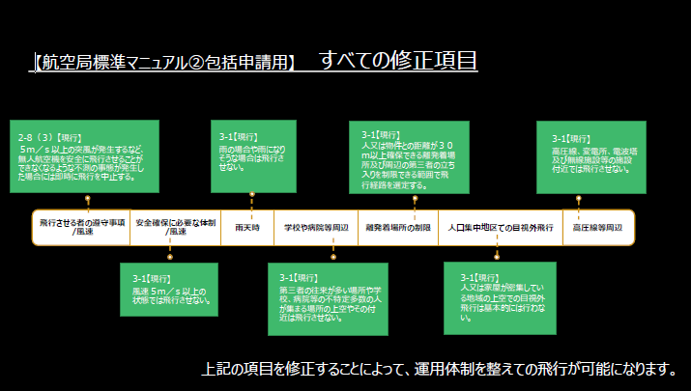

□ | 飛行マニュアルの修正を希望する。（7項目￥3,300）
□ | 飛行マニュアルの修正は不要です。（航空局標準マニュアルを使用します。）

③機種情報
NO.3/全7シート
◇飛行させるドローンの情報
バッテリースロット内等に、
製造番号の記載があります。
 | ※Ｉｎｓｐｉｒｅ１の製造番号は、機体のバッテリーを入れる場所を機体後部から見ていただくと、
 | QRコードのそばに記載されています。数字とアルファベットが混在したものです。

 | ※Ｉｎｓｐｉｒｅ2の製造番号は、機体後方のQRコードのそばに記載があります。

 |  | 株式会社セキド ホームページ 「DJI シリアルナンバー（S/N、製造番号）の確認方法は？」
 |  | https://sekido-rc.com/blog/technical/faq_180830_002/

機種名
 |  | ※登録記号＝機体登録時に取得したJUから始まる12桁の記号

製造番号

 |  |  | ①飛行させるDJIドローンは改造していますか？
飛行させる機種に関する情報 |  |  | ②プロペラガード（純正品）の装着はありますか？プロペラガードを使用する時としない時がある場合には、両方に〇を付けてください。
機種名1 |  |  | ①改造 | 有り | 無し
製造番号 |  |  | ②プロペラガード装着 | 有り | 無し | 両方
登録記号１
機種名2 |  |  | ①改造 | 有り | 無し
製造番号 |  |  | ②プロペラガード装着 | 有り | 無し | 両方
登録記号２
機種名3 |  |  | ①改造 | 有り | 無し
製造番号 |  |  | ②プロペラガード装着 | 有り | 無し | 両方
登録記号３
機種名4 |  |  | ①改造 | 有り | 無し
製造番号 |  |  | ②プロペラガード装着 | 有り | 無し | 両方
登録記号４
機種名5 |  |  | ①改造 | 有り | 無し
製造番号 |  |  | ②プロペラガード装着 | 有り | 無し | 両方
登録記号５

所有者（申請者と同じ場合は記載不要）
氏名又は名称
住所
連絡先電話
メールアドレス

⑥経歴確認
NO.6/全7シート

 | ◇ドローン飛行者に関する飛行経歴・知識・能力確認書 内容確認

 |  | 操縦者氏名 | 0 | １人目

飛行経歴 |  | ドローンの種類別に、１０時間以上の飛行経歴ありますか？ |  |  | はい | いいえ

知識 |  | 航空法関係法令に関する知識はありますか？ |  |  | はい | いいえ
 |  | 安全飛行に関する知識はありますか？ |  |  | はい | いいえ
 |  | ・飛行ルール（飛行の禁止空域、飛行の方法）
 |  | ・気象に関する知識
 |  | ・ドローンの安全機能（フェールセーフ機能 等）
 |  | ・取扱説明書に記載された日常点検項目
 |  | ・自動操縦システムを装備している場合には、当該システムの構造
 |  | 及び取扱説明書に記載された日常点検項目
 |  | ・ドローンを飛行させる際の安全を確保するために必要な体制
 |  | ・飛行形態に応じた追加基準

能力 | 一般 | 飛行前に、次に掲げる確認できますか？ |  |  | はい | いいえ
 |  | ・周囲の安全確認（第三者の立入の有無、風速・風向等の気象 等）
 |  | ・燃料又はバッテリーの残量確認
 |  | ・通信系統及び推進系統の作動確認
 | 遠隔操作の機体 | GPS等の機能を利用せず、安定した離陸及び着陸ができますか？ |  |  | はい | いいえ | 該当なし
 |  | GPS等の機能を利用せず、安定した飛行ができますか？ |  |  | はい | いいえ | 該当なし
 |  | ・上昇
 |  | ・一定装置、高度を維持したホバリング（回転翼機）
 |  | ・ホバリング状態から機首の方向90°回転（回転翼機）
 |  | ・前後移動
 |  | ・水平方向の飛行（左右移動又は左右旋回）
 |  | ・下降
 | 自動操縦の機体 | 自動操縦システムにおいて、適切に飛行経路を設定できますか？ |  |  | はい | いいえ | 該当なし | ※「自動操縦の機体」に関する能力は、自動操縦機能を使用する場合のみお答えください。
 |  |  |  |  |  |  |  | 自動操縦機能を使用しない飛行の申請の場合には「該当なし」としてください。

 |  | 飛行中に不具合が発生した際に、ドローンを安全に着陸させられ |  |  | はい | いいえ | 該当なし

 |  | るよう、適切に操作介入ができますか？

 | ◇ドローン飛行者に関する飛行経歴・知識・能力確認書 内容確認

 |  | 操縦者氏名 | 0 | ２人目

飛行経歴 |  | ドローンの種類別に、１０時間以上の飛行経歴ありますか？ |  |  | はい | いいえ

知識 |  | 航空法関係法令に関する知識はありますか？ |  |  | はい | いいえ
 |  | 安全飛行に関する知識はありますか？ |  |  | はい | いいえ
 |  | ・飛行ルール（飛行の禁止空域、飛行の方法）
 |  | ・気象に関する知識
 |  | ・ドローンの安全機能（フェールセーフ機能 等）
 |  | ・取扱説明書に記載された日常点検項目
 |  | ・自動操縦システムを装備している場合には、当該システムの構造
 |  | 及び取扱説明書に記載された日常点検項目
 |  | ・ドローンを飛行させる際の安全を確保するために必要な体制
 |  | ・飛行形態に応じた追加基準

能力 | 一般 | 飛行前に、次に掲げる確認できますか？ |  |  | はい | いいえ
 |  | ・周囲の安全確認（第三者の立入の有無、風速・風向等の気象 等）
 |  | ・燃料又はバッテリーの残量確認
 |  | ・通信系統及び推進系統の作動確認
 | 遠隔操作の機体 | GPS等の機能を利用せず、安定した離陸及び着陸ができますか？ |  |  | はい | いいえ | 該当なし
 |  | GPS等の機能を利用せず、安定した飛行ができますか？ |  |  | はい | いいえ | 該当なし
 |  | ・上昇
 |  | ・一定装置、高度を維持したホバリング（回転翼機）
 |  | ・ホバリング状態から機首の方向90°回転（回転翼機）
 |  | ・前後移動
 |  | ・水平方向の飛行（左右移動又は左右旋回）
 |  | ・下降
 | 自動操縦の機体 | 自動操縦システムにおいて、適切に飛行経路を設定できますか？ |  |  | はい | いいえ | 該当なし | ※「自動操縦の機体」に関する能力は、自動操縦機能を使用する場合のみお答えください。
 |  |  |  |  |  |  |  | 自動操縦機能を使用しない飛行の申請の場合には「該当なし」としてください。

 |  | 飛行中に不具合が発生した際に、ドローンを安全に着陸させられ |  |  | はい | いいえ | 該当なし

 |  | るよう、適切に操作介入ができますか？

 | ◇ドローン飛行者に関する飛行経歴・知識・能力確認書 内容確認

 |  | 操縦者氏名 | 0 | ３人目

ｃ
飛行経歴 |  | ドローンの種類別に、１０時間以上の飛行経歴ありますか？ |  |  | はい | いいえ

ｃ
知識 |  | 航空法関係法令に関する知識はありますか？ |  |  | はい | いいえ
 |  | 安全飛行に関する知識はありますか？ |  |  | はい | いいえ
 |  | ・飛行ルール（飛行の禁止空域、飛行の方法）
ｃ
 |  | ・気象に関する知識
 |  | ・ドローンの安全機能（フェールセーフ機能 等）
 |  | ・取扱説明書に記載された日常点検項目
 |  | ・自動操縦システムを装備している場合には、当該システムの構造
 |  | 及び取扱説明書に記載された日常点検項目
 |  | ・ドローンを飛行させる際の安全を確保するために必要な体制
 |  | ・飛行形態に応じた追加基準

ｃ
能力 | 一般 | 飛行前に、次に掲げる確認できますか？ |  |  | はい | いいえ
 |  | ・周囲の安全確認（第三者の立入の有無、風速・風向等の気象 等）
 |  | ・燃料又はバッテリーの残量確認
 |  | ・通信系統及び推進系統の作動確認
ｃ
 | 遠隔操作の機体 | GPS等の機能を利用せず、安定した離陸及び着陸ができますか？ |  |  | はい | いいえ | 該当なし
 |  | GPS等の機能を利用せず、安定した飛行ができますか？ |  |  | はい | いいえ | 該当なし
 |  | ・上昇
ｃ
 |  | ・一定装置、高度を維持したホバリング（回転翼機）
 |  | ・ホバリング状態から機首の方向90°回転（回転翼機）
 |  | ・前後移動
 |  | ・水平方向の飛行（左右移動又は左右旋回）
 |  | ・下降
 | 自動操縦の機体 | 自動操縦システムにおいて、適切に飛行経路を設定できますか？ |  |  | はい | いいえ | 該当なし | ※「自動操縦の機体」に関する能力は、自動操縦機能を使用する場合のみお答えください。
 |  |  |  |  |  |  |  | 自動操縦機能を使用しない飛行の申請の場合には「該当なし」としてください。
ｃ
 |  | 飛行中に不具合が発生した際に、ドローンを安全に着陸させられ |  |  | はい | いいえ | 該当なし
ｃ
 |  | るよう、適切に操作介入ができますか？

 | ◇ドローン飛行者に関する飛行経歴・知識・能力確認書 内容確認

 |  | 操縦者氏名 | 0 | ４人目

ｃ
飛行経歴 |  | ドローンの種類別に、１０時間以上の飛行経歴ありますか？ |  |  | はい | いいえ

ｃ
知識 |  | 航空法関係法令に関する知識はありますか？ |  |  | はい | いいえ
 |  | 安全飛行に関する知識はありますか？ |  |  | はい | いいえ
 |  | ・飛行ルール（飛行の禁止空域、飛行の方法）
 |  | ・気象に関する知識
ｃ
 |  | ・ドローンの安全機能（フェールセーフ機能 等）
 |  | ・取扱説明書に記載された日常点検項目
 |  | ・自動操縦システムを装備している場合には、当該システムの構造
 |  | 及び取扱説明書に記載された日常点検項目
 |  | ・ドローンを飛行させる際の安全を確保するために必要な体制
 |  | ・飛行形態に応じた追加基準

ｃ
能力 | 一般 | 飛行前に、次に掲げる確認できますか？ |  |  | はい | いいえ
 |  | ・周囲の安全確認（第三者の立入の有無、風速・風向等の気象 等）
 |  | ・燃料又はバッテリーの残量確認
 |  | ・通信系統及び推進系統の作動確認
ｃ
 | 遠隔操作の機体 | GPS等の機能を利用せず、安定した離陸及び着陸ができますか？ |  |  | はい | いいえ | 該当なし
 |  | GPS等の機能を利用せず、安定した飛行ができますか？ |  |  | はい | いいえ | 該当なし
 |  | ・上昇
 |  | ・一定装置、高度を維持したホバリング（回転翼機）
ｃ
 |  | ・ホバリング状態から機首の方向90°回転（回転翼機）
 |  | ・前後移動
 |  | ・水平方向の飛行（左右移動又は左右旋回）
 |  | ・下降
 | 自動操縦の機体 | 自動操縦システムにおいて、適切に飛行経路を設定できますか？ |  |  | はい | いいえ | 該当なし | ※「自動操縦の機体」に関する能力は、自動操縦機能を使用する場合のみお答えください。
 |  |  |  |  |  |  |  | 自動操縦機能を使用しない飛行の申請の場合には「該当なし」としてください。
ｃ
 |  | 飛行中に不具合が発生した際に、ドローンを安全に着陸させられ |  |  | はい | いいえ | 該当なし
ｃ
 |  | るよう、適切に操作介入ができますか？

 | ◇ドローン飛行者に関する飛行経歴・知識・能力確認書 内容確認

 |  | 操縦者氏名 | 0 | ５人目

ｃ
飛行経歴 |  | ドローンの種類別に、１０時間以上の飛行経歴ありますか？ |  |  | はい | いいえ

ｃ
知識 |  | 航空法関係法令に関する知識はありますか？ |  |  | はい | いいえ
 |  | 安全飛行に関する知識はありますか？ |  |  | はい | いいえ
 |  | ・飛行ルール（飛行の禁止空域、飛行の方法）
 |  | ・気象に関する知識
ｃ
 |  | ・ドローンの安全機能（フェールセーフ機能 等）
 |  | ・取扱説明書に記載された日常点検項目
 |  | ・自動操縦システムを装備している場合には、当該システムの構造
 |  | 及び取扱説明書に記載された日常点検項目
 |  | ・ドローンを飛行させる際の安全を確保するために必要な体制
 |  | ・飛行形態に応じた追加基準

ｃ
能力 | 一般 | 飛行前に、次に掲げる確認できますか？ |  |  | はい | いいえ
 |  | ・周囲の安全確認（第三者の立入の有無、風速・風向等の気象 等）
 |  | ・燃料又はバッテリーの残量確認
 |  | ・通信系統及び推進系統の作動確認
ｃ
 | 遠隔操作の機体 | GPS等の機能を利用せず、安定した離陸及び着陸ができますか？ |  |  | はい | いいえ | 該当なし
 |  | GPS等の機能を利用せず、安定した飛行ができますか？ |  |  | はい | いいえ | 該当なし
 |  | ・上昇
ｃ
 |  | ・一定装置、高度を維持したホバリング（回転翼機）
 |  | ・ホバリング状態から機首の方向90°回転（回転翼機）
 |  | ・前後移動
 |  | ・水平方向の飛行（左右移動又は左右旋回）
 |  | ・下降
 | 自動操縦の機体 | 自動操縦システムにおいて、適切に飛行経路を設定できますか？ |  |  | はい | いいえ | 該当なし | ※「自動操縦の機体」に関する能力は、自動操縦機能を使用する場合のみお答えください。
ｃ
 |  |  |  |  |  |  |  | 自動操縦機能を使用しない飛行の申請の場合には「該当なし」としてください。

 |  | 飛行中に不具合が発生した際に、ドローンを安全に着陸させられ |  |  | はい | いいえ | 該当なし
ｃ
 |  | るよう、適切に操作介入ができますか？

⑦飛行場所情報
NO.7/全7シート

※飛行場所を特定しない包括申請の場合は、記入不要です。

飛行場所の広域図、詳細図を添付して下さい。

 |  | ↓地図の名称を必ずご記載下さい。（Ｇｏｏｇｌｅ Ｍａｐ、国土地理院地図など）
（広域図例）国土地理院地図を使用 | （広域図）
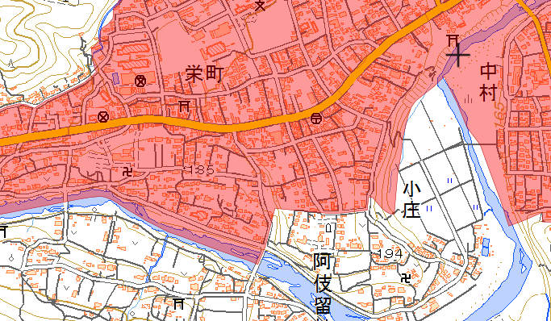

飛行場所

 |  | ↓地図の名称を必ずご記載下さい。（Ｇｏｏｇｌｅ Ｍａｐ、国土地理院地図など）
（詳細図例）国土地理院地図を使用 | （詳細図）
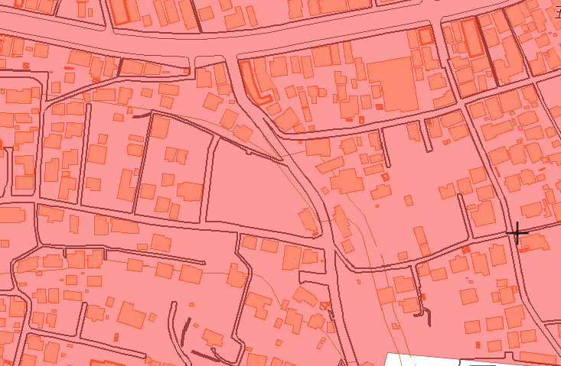

飛行場所

